Sheet1
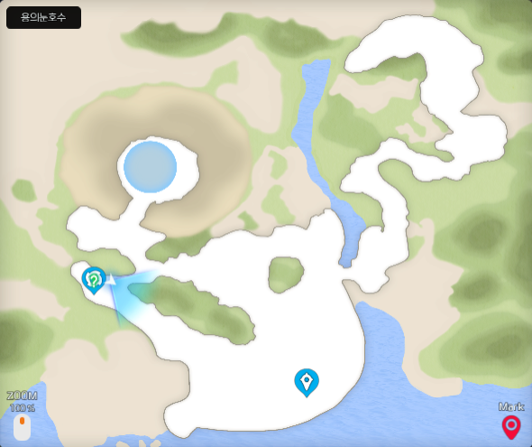
몬스터 정보 |  |  |  |  | 마리당 받는
용의 눈 호수 | 레벨 | 이름 | 속성 | 체력 | 경험치(EXP) | 비트 획득량 (BIT) | 정확한 위치
 | 2 | 기자몬 | 바이러스 | 130 | 20 | 50
 | 6 | 베타몬 | 바이러스 | 231 | 35 | 30
 | 8 | 기자몬 | 바이러스 | 324 | 62 | 160
 | 10 | 머슈몬 | 바이러스 | 324 | 49 | 100
 | 10 | 쉘몬 | 데이터 | 300 | 55 | 50
 | 12 | 아기벌몬 | 백신 | 300 | 55 | 80
 | 12 | 베타몬 | 바이러스 | 405 | 56 | 80
 | 14 | 기자몬 | 바이러스 | 519 | 64 | 100
 | 14 | 쉘몬 | 데이터 | 320 | 70 | 100
 | 14(10) | 쉘몬(패배한 쉘몬) | 데이터 | 300 | 55 | 300 |  | 아구몬 조건진화
 | 26 | 시드라몬 | 데이터 | 2465 | 234 | 500 |  | 파피몬 조건진화
 | 46 | 레어몬 | 바이러스 | 1084 | 240 | 200

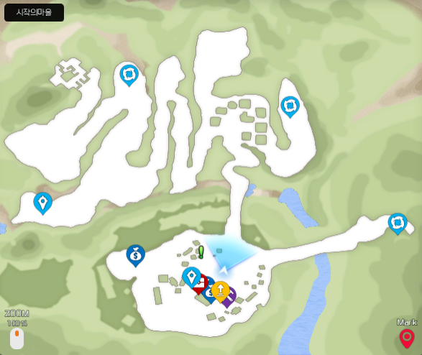
 |  |  |  |  | 마리당 받는 | (2마리시 획득량)
시작의 마을 | 레벨 | 이름 | 속성 | 체력 | 경험치(EXP) | 비트 획득량 (BIT) | 정확한 위치
 | 12 | 톱니몬 | 바이러스 | 597 | 42 | 120(150) |  | 퀘스트전용 몬스터
 | 16 | 츄몬 | 바이러스 | 288 | 64 | 120(150)
 | 18 | 고부리몬 | 바이러스 | 402 | 74 | 150(180)
 | 18 | 네임드 고부리몬 | 바이러스 | 805 | 119 | 150(180)
 | 20 | 츄몬 | 바이러스 | 350 | 80 | 150(180)
 | 20 | 고부리몬 | 바이러스 | 440 | 82 | 150(180)
 | 20 | 아기벌몬 | 백신 | 381 | 82 | 180(200)

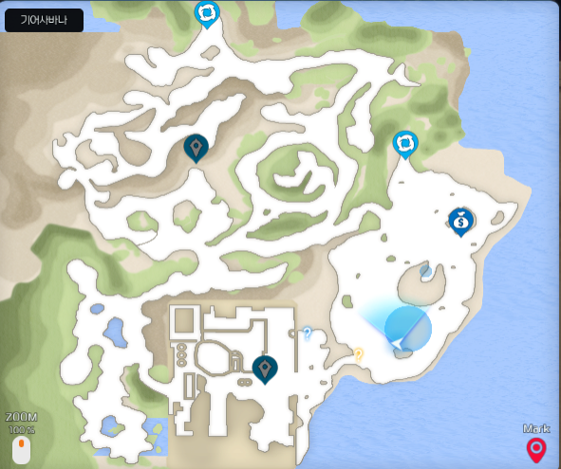
 |  |  |  |  | 마리당 받는 | (2마리시 획득량)
기어사바나 | 레벨 | 이름 | 속성 | 체력 | 경험치(EXP) | 비트 획득량 (BIT) | 정확한 위치
 | 22 | 캔들몬 | 데이터 | 456 | 90 | 200
 | 22 | 츄몬 | 바이러스 | 766 | 145 | x
 | 24 | 톱니몬 | 바이러스 | 895 | 106 | 280
 | 24 | 거대톱니몬 | 바이러스 | 4778 | 300 | 280
 | 26 | 유니몬 | 백신 | 1639 | 180 | 500 |  | 쉬라몬 조건진화
 | 26 | 퍼펫몬 | 백신 | 2432 | 215 | 500 |  | 팔몬 조건진화
 | 26 | 거대레어몬 | 바이러스 | 3400 | 319 | x
 | 26 | 안드로몬 | 백신 | 2539 | 215 | 500 |  | 텐타몬 조건진화
 | 26 | 메라몬 | 데이터 | 2056 | 234 | 500 |  | 피요몬 조건진화
 | 26 | 아기벌몬 | 백신 | 484 | 109 | 260 |  | 퀘스트 한정
 | 28 | 고부리몬 | 바이러스 | 602 | 120 | 280 |  | 퀘스트 한정
 | 28 | 말벌몬 | 바이러스 | 2066 | 252 | 320
 | 28 | 레어몬 | 바이러스 | 1364 | 216 | 320
 | 28 | 톱니몬 | 바이러스 | 1029 | 127 | 280 |  | 퀘스트 한정
 | 32 | 워메몬 | 바이러스 | 2492 | 277 | 320 |  | 퀘스트 한정
 | 30 | 가드로몬 | 바이러스 | 1158 | 160 | 300 |  | 퀘스트 한정
 | 30 | 메카노몬 | 바이러스 | 1301 | 163 | 300 |  | 퀘스트 한정
 | 30 | 거대 츄몬 | 바이러스 | 2719 | 343 | x
 | 40 | 우드몬 | 바이러스 | 3071 | 404 | 400
 | 40 | 니드몬 | 데이터 | 4361 | 425
 | 44 | 유니몬 | 백신 | 3257 | 456 | 400
 | 44 | 레어몬 | 바이러스 | 2083 | 384 | 400

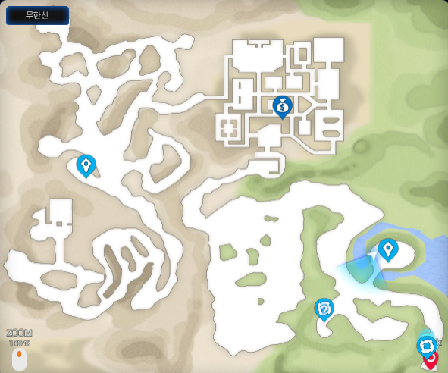
 |  |  |  |  | 마리당 받는 | (2마리시 획득량)
무한산 | 레벨 | 이름 | 속성 | 체력 | 경험치(EXP) | 비트 획득량 (BIT) | 정확한 위치
 | 37 | 고스몬 | 바이러스 | 1871 | 328 | 600
 | 35 | 묘지의 고스몬 | 바이러스 | 1778 | 305 | 500
 | 41 | 경비대 고부리몬 | 바이러스 | 2065 | 374 | 667
 | 47 | 소울몬 | 바이러스 | 3220 | 491 | 883
 | 41 | 우드몬 | 바이러스 | 2829 | 410 | 540~720~1440
 | 41 | 말벌몬 | 바이러스 | 2657 | 402 | 800
 | 41 | 고스몬 | 바이러스 | 2065 | 374 | 667
 | 53 | 유니몬 | 백신 | 3500 | 574 | 966
 | 55 | 시드라몬 | 데이터 | 4487 | 610 | 984
 | 57 | 원뿔몬 | 백신 | 3870 | 728 | 600
 | 57 | 프리지몬 | 백신 | 5184 | 773 | 600
 | 57 | 수비대 고부리몬 | 바이러스 | 2982 | 531 | 1021
 | 58 | 우가몬 | 바이러스 | 3855 | 659
 | 59 | 켄터스몬 | 데이터 | 3236 | 744 | 1324
 | 61 | 다크티라노몬 | 바이러스 | 5079 | 841 | 1324

 |  |  |  |  |  |  |  |  |  |  |  |  | 마리당 받는 | (2마리시 획득량)
 |  |  |  |  |  |  |  | 무한산 | 레벨 | 이름 | 속성 | 체력 | 경험치(EXP) | 비트 획득량 (BIT)
 |  |  |  |  |  |  |  |  | 37 | 고스몬 | 바이러스 | 1871 | 328 | 600
 |  |  |  |  |  |  |  |  | 35 | 묘지의 고스몬 | 바이러스 | 1778 | 305 | 500
 |  |  |  |  |  |  |  |  | 41 | 경비대 고부리몬 | 바이러스 | 2065 | 374 | 667
 |  |  |  |  |  |  |  |  | 47 | 소울몬 | 바이러스 | 3220 | 491 | 883
 |  |  |  |  |  |  |  |  | 41 | 우드몬 | 바이러스 | 2829 | 410 | 540~720~1440
 |  |  |  |  |  |  |  |  | 41 | 말벌몬 | 바이러스 | 2657 | 402 | 800
 |  |  |  |  |  |  |  |  | 41 | 고스몬 | 바이러스 | 2065 | 374 | 667
 |  |  |  |  |  |  |  |  | 53 | 유니몬 | 백신 | 3500 | 574 | 966
 |  |  |  |  |  |  |  |  | 55 | 시드라몬 | 데이터 | 4487 | 610 | 984
 |  |  |  |  |  |  |  |  | 57 | 원뿔몬 | 백신 | 3870 | 728 | 600
 |  |  |  |  |  |  |  |  | 57 | 프리지몬 | 백신 | 5184 | 773 | 600
 |  |  |  |  |  |  |  |  | 57 | 수비대 고부리몬 | 바이러스 | 2982 | 531 | 1021
 |  |  |  |  |  |  |  |  | 58 | 우가몬 | 바이러스 | 3855 | 659
 |  |  |  |  |  |  |  |  | 59 | 켄터스몬 | 데이터 | 3236 | 744 | 1324
 |  |  |  |  |  |  |  |  | 61 | 다크티라노몬 | 바이러스 | 5079 | 841 | 1324

